Blad1
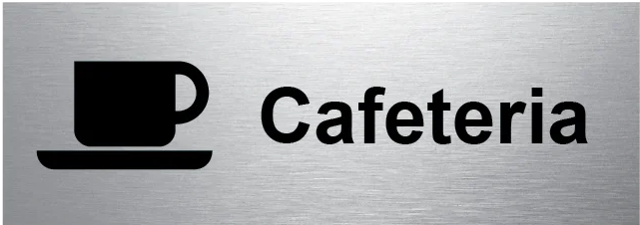
Cafeteria 2022

Vecka 41 | Namn | Samling | Öppning | Matchstart

Tisdag A-Lag | Ludvig, Ville och Fabian L K | 17.00 | 18.00 | 19.00
Fredag A-Lag | Max J, Algot S, Nilo S och William F | 17.00 | 18.00 | 19.00
Lördag U-10 | Noah W och Theo M | 08.00 | 09.00 | 09.30
Lördag J-20 | Noah B och William SH | 11.00 |  | 12.30
Lördag U-12 | Thilde och Jonathan M | 14.00 |  | 15.00
Söndag U-13 | Gustav W och Alfred | 10.00 | 11.00 | 11.30

Vecka 46 | Namn | Samling | Öppning | Matchstart
Tisdag A-lag | Jonathan M, Thilde, William SH och Hampus F | 17.00 | 18.00 | 19.00
Fredag A-lag | Noah W, Theo M, Ludvig och Noah B | 17.00 | 18.00 | 19.00
Söndag U-13 | Ville M och Nilo | 10.00 | 11.00 | 11.30
Söndag J-18 | Algot och Willam F | 13.15 | 14.15 | 14.45

